Ejemplo 2
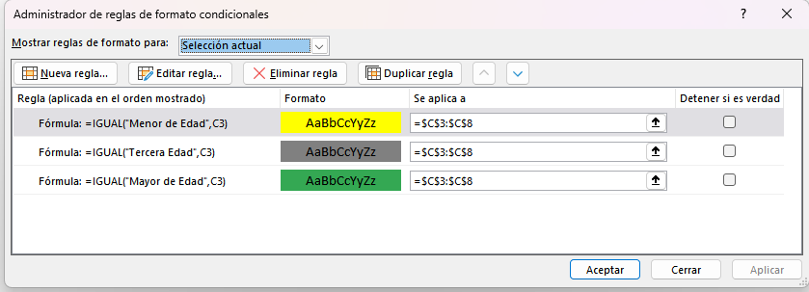
CENTRAL DE RIESGO
NOMBRE | EDAD | DESCRIPCIÓN
Otoniel Florentino | 18 | Mayor de Edad
Maria Dolores | 51 | Mayor de Edad
Inocencio Martines | 66 | Tercera Edad
Gilberto Bautista | 61 | Mayor de Edad
Jimena Aya | 31 | Mayor de Edad
Tatiana Olivera | 17 | Menor de Edad

Condiciones:
Menores a 18 = Menor de Edad
Menores de 65 = Mayor de Edad
Mayores a 65 = Tercera Edad

